报价单
东莞市用心达塑胶礼品有限公司
地址：东莞市虎门镇大宁红棉一路二号 13128078159田生（微信同号）
塑 胶 外 壳 报 价
客户:
TO :
Fax:
序号 | 报价编号 | 品名 | 图片 | 材料 | 价格（人民币） | 备注

1 | OK-721 | 外壳 | 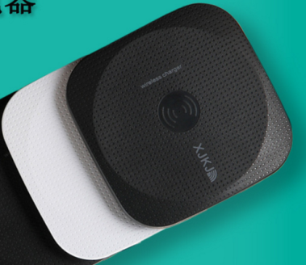 | ABS上下盖+导光ABS | ¥2.5 | 含脚垫+螺丝
2 | OK-723 | 外壳 | 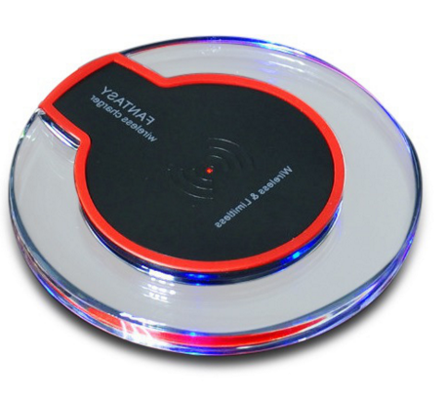 | ABS上下盖+导光PC | ¥2.1 | 含脚垫+螺丝
 | OK-722B | 金属外壳 | 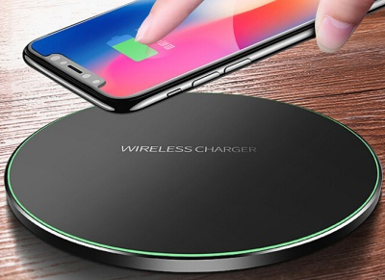 | ABS上盖+导光PC+金属底座 | ¥8.8 | 含脚垫+螺丝
3 | OK-722A | 外壳 | 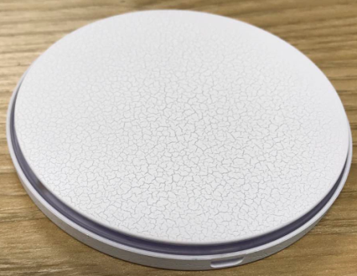 | ABS上下盖+导光ABS | ¥4.5 | 含脚垫+螺丝
 | OK-729 | 外壳 | 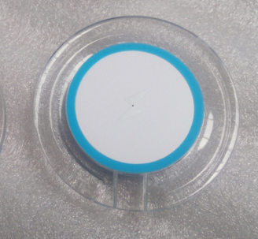 | ABS上下盖+导光ABS | ¥4.0 | 含脚垫+螺丝
4 | OK-730 | 外壳 | 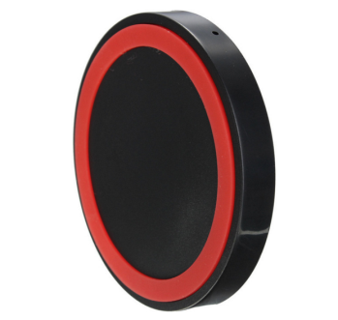 | ABS | ¥0.9 | 含脚垫+螺丝(尺寸：70X70X9.4)
约定事项：
1、本报价：不含税金。
5、送货方式：供方免费送货。
7、塑胶件签收后如有问题，请在7天内回复，否则视同签收合格。
客户盖章：
负责人签名：
签订日期：

